цена-ТХ
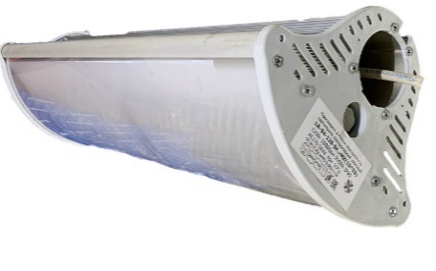
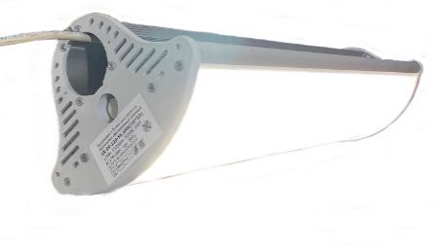
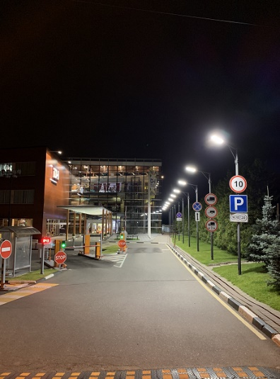
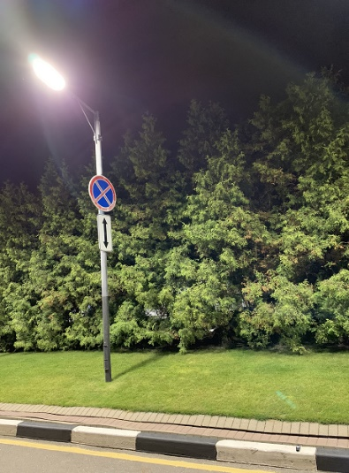
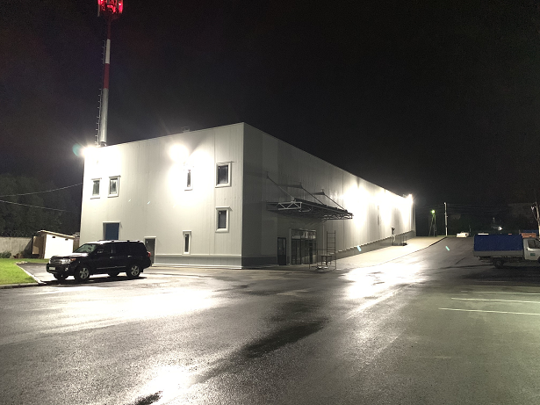

 |  |  |  |  | www.Lumix-R.ru
 | Компания Люмикс-Р |  |  |  | тел: | 8 (925) 514-3976
 | производство светодиодных светильников |  |  |  |  | 8 (903) 130-8164
 |  |  |  |  | Lumix-R@mail.ru
 | КАТАЛОГ светодиодных светильников |  |  |  | Промышленные светильники
 | Серия светильников для наружного и мощного индустриального освещения
 | изобра жение | Артикул, Назначение | цвет корпуса | габариты, мм | мощность, Вт | светопоток, лм | напря жение | Свето поток, лм | способ монтажа | Стоимость ₽ без НДС

 |  | ЛР-84-17-5K.xМК(18*18) IP65 Светильник СД уличный | серый | д 180 ш 180 в 130 | 17 | 2100 | AC 184 -253V | белый 5000К 4000К | консоль наклон 15о÷60о подвес кронштейн | 4,500.00
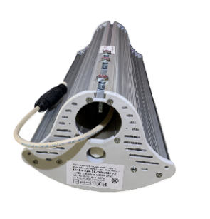 |  | ЛР-84-35-5K.xМК(18*23) IP65 Светильник СД уличный | серый | д 180 ш 180 в 130 | 35 | 4200 | AC 184 -253V | белый 5000К 4000К | консоль наклон 15о÷60о подвес кронштейн | 5,000.00
 |  | ЛР-84-50-5K.xМК(18*28) IP65 Светильник СД уличный | серый | д 280 ш 180 в 130 | 50 | 6300 | AC 184 -253V | белый 5000К 4000К | консоль наклон 15о÷60о подвес кронштейн | 6,450.00
 | 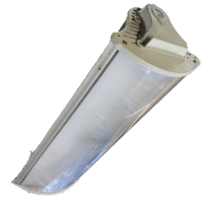 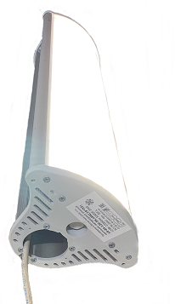 | ЛР-84-60-5K.xМК(18*28) IP65 Светильник СД уличный | серый | д 280 ш 180 в 130 | 63 | 9580 | AC 176 -264V | белый 5000К 4000К | консоль наклон 15о÷60о подвес кронштейн | 8,500.00
 |  | ЛР-84-120-5K.xМК(18*53) IP65 Светильник СД уличный | серый | д 530 ш 180 в 130 | 125 | 19160 | AC 176 -264V | белый 5000К 4000К | консоль наклон 15о÷60о подвес кронштейн | 17,500.00
 |  | ЛР-84-180-5K.хМК(18*78) IP65 Светильник СД уличный | серый | д 780 ш 180 в 130 | 185 | 28740 | AC 176 -264V | белый 5000К 4000К | консоль наклон 15о÷60о подвес кронштейн | 23,800.00
 |  | ЛР-84-240-5K.МК(18*103) IP65 Светильник СД уличный | серый | д 1030 ш 180 в 130 | 250 | 38320 | AC 176 -264V | белый 5000К 4000К | консоль наклон 15о÷60о подвес кронштейн | 28,600.00
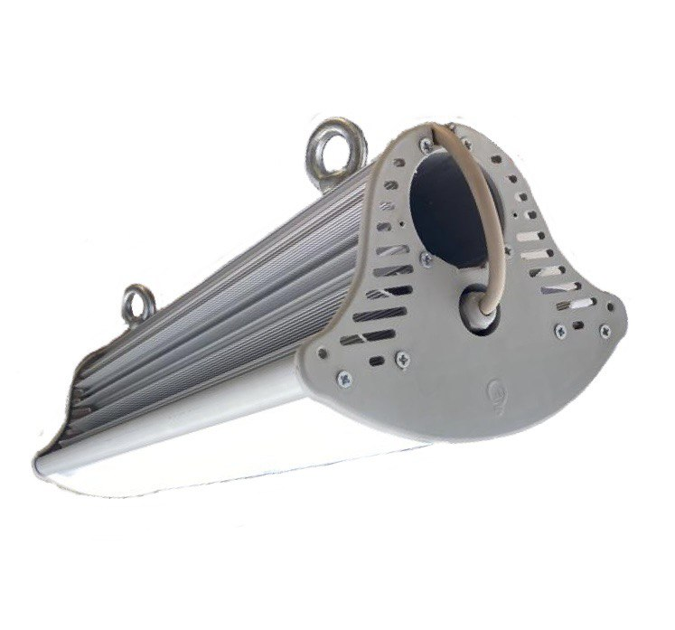
ПОДВЕСНОЙ ВАРИАНТ

размер-ТХ
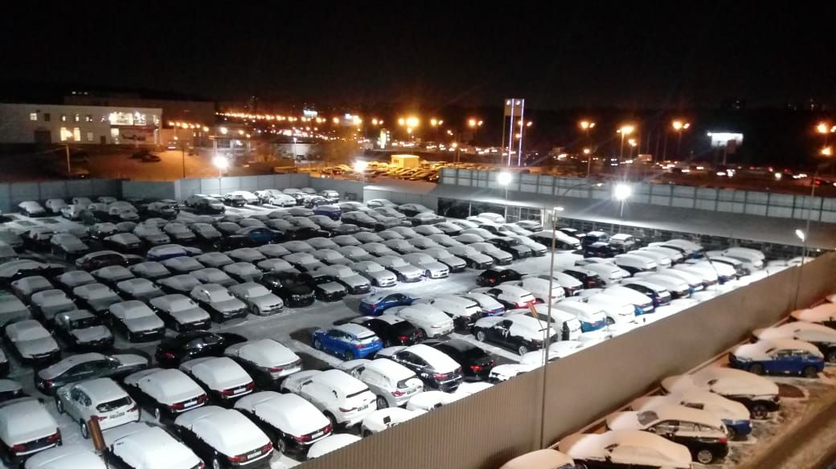
Характеристики
Серия светильников для наружного и мощного индустриального освещения
изображение | Артикул, Назначение | цвет корпуса | габариты, мм | мощность потребления, Вт*час | световой поток, лм | Угол свечения | напряжение | Свет | способ монтажа

 | LR-84-17-5K.xМК(18*18) IP65 Светильник СД уличный | серый (RAL +20%) | д 180 ш 180 в 130 | 17 | 2100 | 170о | AC184-253V | белый 5000К 4000К по заказу | консоль наклон 15о÷60о к горизонту подвесной цепь/трос кронштейн к стене
 | LR-84-35-5K.xМК(18*23) IP65 Светильник СД уличный |  | д 230 ш 180 в 130 | 35 | 4200 | 170о
 | LR-84-50-5K.xМК(18*28) IP65 Светильник СД уличный |  | д 280 ш 180 в 130 | 50 | 6300 | 170о
 | LR-84-60-5K.xМК(18*28) IP65 Светильник СД уличный | серый (RAL +20%) | д 280 ш 180 в 130 | 63 | 9580 | 170о | AC176-264V | белый 5000К 4000К по заказу | консоль наклон 15о÷60о к горизонту подвесной цепь/трос кронштейн к стене
 | LR-84-120-5K.xМК(18*53) IP65 Светильник СД уличный |  | д 530 ш 180 в 130 | 125 | 19160 | 170о
 | LR-84-180-5K.хМК(18*78) IP65 Светильник СД уличный |  | д 780 ш 180 в 130 | 185 | 28740 | 170о | AC176-264V
 | LR-84-240-5K.МК(18*103) IP65 Светильник СД уличный |  | д 1030 ш 180 в 130 | 250 | 38320 | 170о

